Meritve-omejitve_indeksi
Meritve 1: Omejitve in indeksi

SQL stavki:
UPDATE1 |  | UPDATE student set ime = 'Student sprememba', priimek = 'Student sprememba'; |  |  |  |  |  | UPDATE1 |  | UPDATE smer set naziv = 'smer-sprememba-vseh';
UPDATE2 |  | UPDATE student set ime = 'Student sprememba', priimek = 'Student sprememba' WHERE studentId = 2002; |  |  |  |  |  | UPDATE2 |  | UPDATE smer set naziv = 'smer-sprememba' WHERE smerId = 1996;
SELECT1 |  | SELECT * FROM student WHERE studentId = 119; |  |  |  |  |  | SELECT1 |  | SELECT * FROM smer WHERE smerId = 2002;
SELECT2 |  | SELECT * FROM student WHERE studentId = 2002 OR ime = '15'; |  |  |  |  |  | SELECT2 |  | SELECT * FROM smer WHERE smerId = 2002 AND naziv = 'smer-2002' OR naziv = 'smer-2001';
DELETE1 |  | DELETE FROM student |  |  |  |  |  | DELETE1 |  | DELETE FROM smer;
DELETE2 |  | DELETE FROM student WHERE Smer_id = 203; |  |  |  |  |  | DELETE2 |  | DELETE FROM smer where smerId = 203;

<ugotovitve na podlagi primerjanja časov>
Student - Odvisna |  |  |  |  |  |  |  | Smer - Neodvisna
Količina zapisov/Ukaz | INSERT | UPDATE1 | UPDATE2 | SELECT1 | SELECT2 | DELETE1 | DELETE2 | Količina zapisov/Ukaz | INSERT | UPDATE1 | UPDATE2 | SELECT1 | SELECT2 | DELETE1 | DELETE2
Z omejitvami |  |  |  |  |  |  |  | Z omejitvami
100,000 | 6s 734ms |  |  |  |  | 2s 18ms | 30ms | 100,000 | 4s 54ms | 2s 513ms | 36ms | 88ms | 118ms | 1s 807 ms | 4ms
1,000,000 | 38s 558ms | 34s 229ms | 5ms | 1s 55ms | 1s 440ms | 1m 7s | 18ms | 1,000,000 | 2m 4s 762ms | 1m 120ms | 4ms | 60ms | 1s 529ms | 47s 30ms | 4ms
Brez omejitev |  |  |  |  |  |  |  | Brez omejitev
100,000 | 7 s 979 m | 2 s 659 ms | 4ms | 71 ms | 298 ms | 1 s 103 ms | 108 ms | 100,000 | 8 s 465 ms | 5 s 889 ms | 8 ms | 55ms | 134ms |  | 4ms
1,000,000 | 49 s 67 ms | 35 s 867 ms | 2 s 743 ms | 76 ms | 619 ms |  | 12 s 761 ms | 1,000,000 | 47 s 141 ms | 1 m 0 s 992 ms | 5 ms | 113 ms | 322 ms | 18 s 625 ms | 6 ms

INDEKSI:
ENOSTAVNI |  | <sintaksa za ustvarjanje enostavnega indeksa> |  |  |  |  |  | ENOSTAVNI |  | <sintaksa za ustvarjanje enostavnega indeksa>
SESTAVLJENI |  | <sintaksa za ustvarjanje sestavljenega indeksa> |  |  |  |  |  | SESTAVLJENI |  | <sintaksa za ustvarjanje sestavljenega indeksa>

<ugotovitve na podlagi primerjanja časov>
<naziv odvisne tabele> |  |  |  |  |  |  |  | <naziv neodvisne tabele>
Količina zapisov/Ukaz | INSERT | UPDATE1 | UPDATE2 | SELECT1 | SELECT2 | DELETE1 | DELETE2 | Količina zapisov/Ukaz | INSERT | UPDATE1 | UPDATE2 | SELECT1 | SELECT2 | DELETE1 | DELETE2
Brez indeksov |  |  |  |  |  |  |  | Brez indeksov
100,000 |  |  |  |  |  |  |  | 100,000
1,000,000 |  |  |  |  |  |  |  | 1,000,000
Enostavni indeks |  |  |  |  |  |  |  | Enostavni indeks
100,000 |  |  |  |  |  |  |  | 100,000
1,000,000 |  |  |  |  |  |  |  | 1,000,000
Sestavljeni indeks |  |  |  |  |  |  |  | Sestavljeni indeks
100,000 |  |  |  |  |  |  |  | 100,000
1,000,000 |  |  |  |  |  |  |  | 1,000,000

Meritve-denormalizacija
 | Meritve 2: Denormalizacija

 | SQL stavki (denormalizirana PB): |  |  |  |  |  | SQL stavki (normalizirana PB):
Pon. Skupine | SELECT1 | <sintaksa SELECT stavka> |  |  |  | Pon. Skupine | SELECT1 | <sintaksa SELECT stavka>
1:M | SELECT2 | <sintaksa SELECT stavka> |  |  |  | 1:M | SELECT2 | <sintaksa SELECT stavka>
1:1 | SELECT3 | <sintaksa SELECT stavka> |  |  |  | 1:1 | SELECT3 | <sintaksa SELECT stavka>
M:M | SELECT4 | <sintaksa SELECT stavka> |  |  |  | M:M | SELECT4 | <sintaksa SELECT stavka>

 | INDEKSI:
 | ENOSTAVNI/ SESTAVLJENI | <sintaksa za ustvarjanje indeksa> |  |  |  |  | ENOSTAVNI/ SESTAVLJENI | <sintaksa za ustvarjanje indeksa>

<ugotovitve na podlagi primerjanja časov>
 | Denormalizirana PB |  |  |  |  |  | Normalizirana PB
 | Količina zapisov/Ukaz | SELECT1 | SELECT2 | SELECT3 | SELECT4 |  | Količina zapisov/Ukaz | SELECT1 | SELECT2 | SELECT3 | SELECT4
 | Brez indeksov |  |  |  |  |  | Brez indeksov
 | 100,000 |  |  |  |  |  | 100,000
 | 1,000,000 |  |  |  |  |  | 1,000,000
 | Z indeksi |  |  |  |  |  | Z indeksi
 | 100,000 |  |  |  |  |  | 100,000
 | 1,000,000 |  |  |  |  |  | 1,000,000

Posnetki zaslona za Meritve1
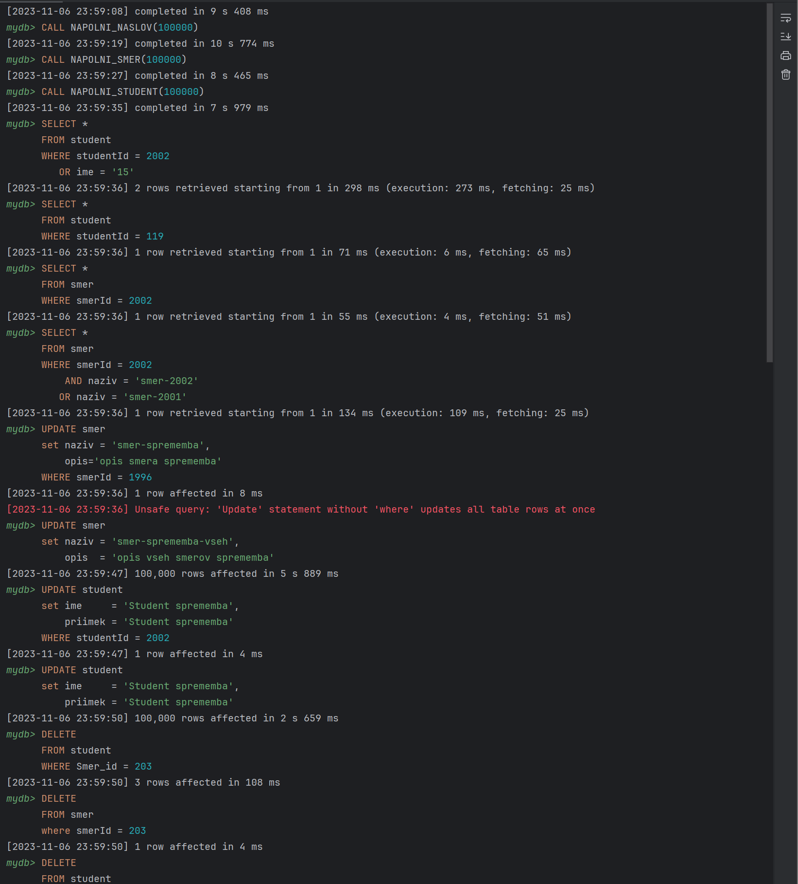
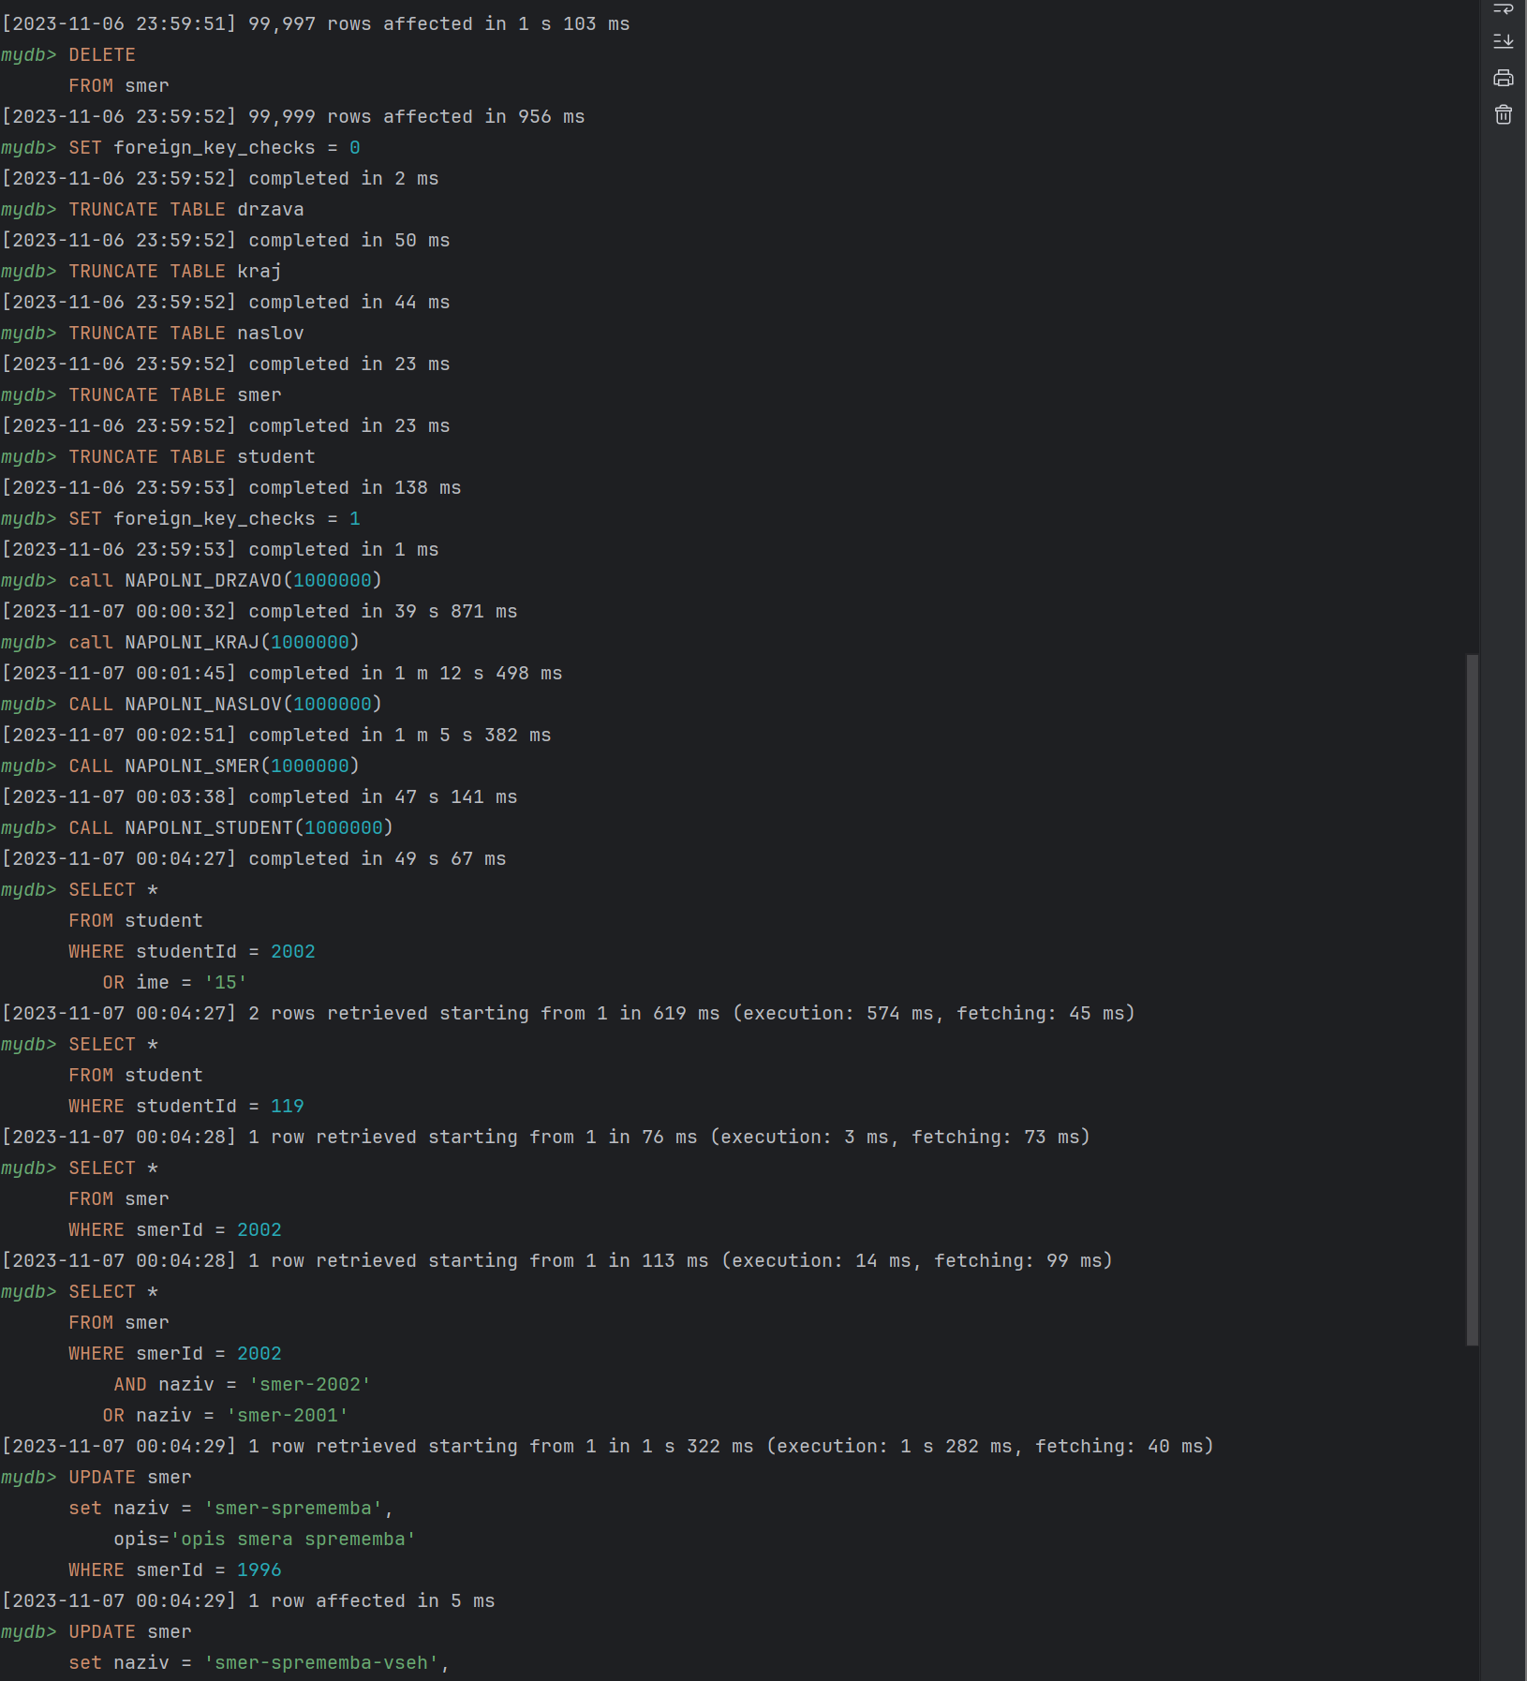
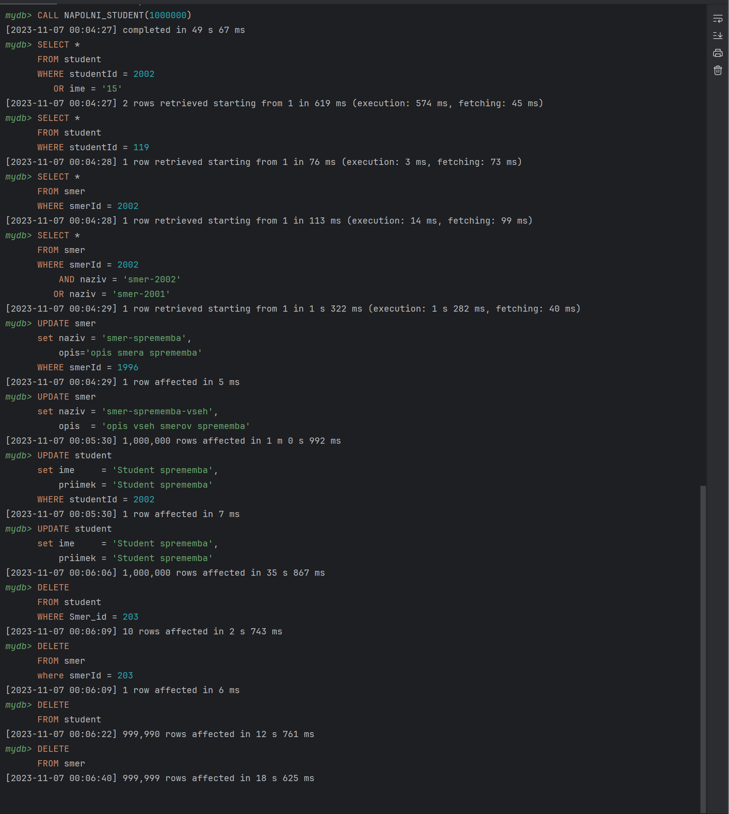
Meritev 1 - 100k vrstic z omejitev

Meritev 2 - 1mil vrstic z omejitev

Sprememba le ene neodvisne entitete z omejitev

Sprememba vseh neodvisnih entitet z omejitev

